SQ
TOP STAY SQ NEW

высота фасада h=250-600мм

1 | введите размеры фасада и вес ручки
 | высота, в мм (макс. 600мм) | ширина, в мм | + | вес ручки в граммах
 | 500 | 600 |  | 0
2 | Выберите материал фасада из выпадающего списка и получите его вес и коэффициент мощности.
 |  | вес фасада, в kg | коэффицент мощности (LF)
 |  | 3.60 | 1800
3 | комплект | белая заглушка | серая заглушка
 | рекомендуемая модель (один комплект) | SQ02BH03A | SQ02BH03B
 | когда фасад большой, нужно использовать 3-й механизм к стандартному комплекту
4 | Выберите модель подъемного механизма Top Stays SQ, соответствующую указанному выше весу двери и коэффициенту мощности. Значение индекса должно находиться в пределах значений, установленных для данного механизма. Чем ближе индекс к среднему значению, тем легче будет отрегулировать механизм. Если значение находится в пределах диапазона, выберите более мощную модель.
 | артикул | диапазон коэффицента мощности высоты фасада | Среднее значение коэффицента мощности
 | ТOP STAY (SQ02BL) light | 480 - 1250, h=250-400 мм | 865
 | ТOP STAY (SQ02BM) medium | 960 - 2350, h=250-500 мм | 1655
 | ТOP STAY (SQ02BH) strong | 1600 - 3600, h=250-500 мм | 2600
 | ТOP STAY (SQ02BC) extra strong | 2500 - 4500, h=250-600 мм | 3500
https://www.instagram.com/dtc_centralasia?igsh=MXFzYjFnMnU0OHhoZg%3D%3D&utm_source=qr

TOP STAY SQ NEW push

высота фасада h=250-600мм

1 | введите размеры фасада и вес ручки
 | высота, в мм (макс. 600мм) | ширина, в мм | + | вес ручки в граммах
 | 600 | 500 |  | 0
2 | Select the door material from the drop-down list and get the door weight and required power factor
 |  | вес фасада, в kg | коэффицент мощности (LF)
 |  | 3.60 | 2160
3 | комплект | белая заглушка | серая заглушка
 | рекомендуемая модель (один комплект) | SQ2FBH03A | SQ2FBH03B
 | когда фасад большой, нужно использовать 3-й механизм к стандартному комплекту
4 | Выберите модель подъемного механизма Top Stays SQ, соответствующую указанному выше весу двери и коэффициенту мощности. Значение индекса должно находиться в пределах значений, установленных для данного механизма. Чем ближе индекс к среднему значению, тем легче будет отрегулировать механизм. Если значение находится в пределах диапазона, выберите более мощную модель.
 | артикул | диапазон коэффицента мощности высоты фасада | Среднее значение коэффицента мощности
 | ТOP STAY (SQ2FBL) light | 580 - 1350, h=250-400 мм | 965
 | ТOP STAY (SQ2FBM) medium | 1060 - 2450, h=250-500 мм | 1755
 | ТOP STAY (SQ2FBH) strong | 1800 - 4000, h=250-500 мм | 2900
 | ТOP STAY (SQ2FBC) extra strong | 2600 - 5000, h=250-600 мм | 3800
https://www.instagram.com/dtc_centralasia?igsh=MXFzYjFnMnU0OHhoZg%3D%3D&utm_source=qr

SE
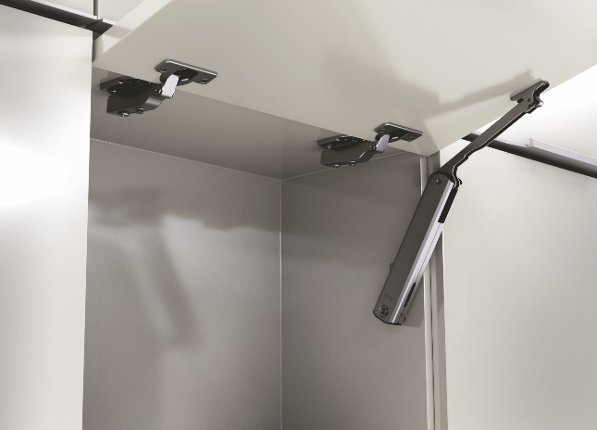 TOP STAY SE

высота фасада h=240-600мм

Если ширина фасада не превышает 600 мм, достаточно одного механизма.

1 | введите размеры фасада и вес ручки
 | высота, в мм (макс. 600мм) | ширина, в мм | + | вес ручки в граммах
 | 600 | 900 |  | 22
2 | Выберите материал фасада из выпадающего списка и получите его вес и коэффициент мощности.
 |  | вес фасада, в kg | коэффицент мощности (LF)
 |  | 6.50 | 3901
3 | рекомендуемая модель | один комплект | два комплекта
 |  |  | 2 комплекта SE00AH01
4 | Выберите модель подъемного механизма Top Stays SE, соответствующую указанному выше весу фасада и коэффициенту мощности. Значение индекса должно находиться в пределах значений, установленных для данного механизма. Чем ближе коэффициент мощности к среднему значению, тем легче будет отрегулировать механизм. Если значение находится в пределах диапазона, выберите более мощную модель.
 | Артикул | диапазон коэффицента мощности | Среднее значение коэффицента мощности
 | ТOP STAY (SE00AL) light | 200 - 1000 | 600
 | ТOP STAY (SE00AM) medium | 500 - 1500 | 1000
 | ТOP STAY (SE00AH) strong | 960 - 2350 | 1655
https://www.instagram.com/dtc_centralasia?igsh=MXFzYjFnMnU0OHhoZg%3D%3D&utm_source=qr

 TOP STAY SE push

высота фасада h=240-600мм

Если ширина фасада не превышает 600 мм, достаточно одного механизма.

1 | введите размеры фасада и вес ручки
 | высота, в мм (макс. 600мм) | ширина, в мм | + | вес ручки в граммах
 | 200 | 300 |  | 33
2 | Выберите материал фасада из выпадающего списка и получите его вес и коэффициент мощности.
 |  | вес фасада, в kg | коэффицент мощности (LF)
 |  | 0.75 | 151
3 | рекомендуемая модель | один комплект | два комплекта
 |  | фасад слишком маленький
4 | Выберите модель подъемного механизма Top Stays SE, соответствующую указанному выше весу двери и коэффициенту мощности. Значение индекса должно находиться в пределах значений, установленных для данного механизма. Чем ближе коэффициент мощности к среднему значению, тем легче будет отрегулировать механизм. Если значение находится в пределах диапазона, выберите более мощную модель.
 | Артикул | диапазон коэффицента мощности | Среднее значение коэффицента мощности
 | ТOP STAY (SE2FAL) light | 200 - 1000 | 600
 | ТOP STAY (SE2FAM) medium | 500 - 1400 | 950
 | ТOP STAY (SE2FAH) strong | 960 - 2050 | 1505
https://www.instagram.com/dtc_centralasia?igsh=MXFzYjFnMnU0OHhoZg%3D%3D&utm_source=qr

ST
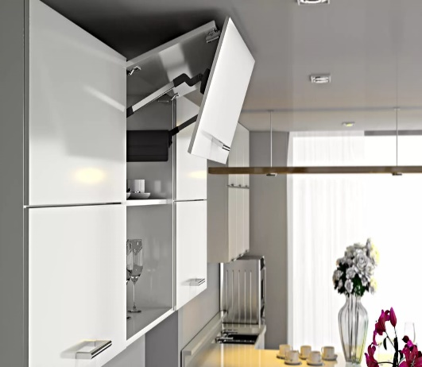 TOP STAY ST

высота фасада h=480-1040мм
на этой странице под словом «фасад» подразумевается двойной фасад

1 | введите размеры фасада и вес ручки
 | высота, в мм (макс. 1040мм) | ширина, в мм | + | вес ручки в граммах
 | 700 | 1200 |  | 100
2 | Выберите материал фасада из выпадающего списка и узнайте его вес
 |  | вес фасада, в kg | высота фасада, в мм
 |  | 12.28 | 700
3 | Выберите механизм Top Stay ST, соответствующий указанному выше весу и высоте фасада. Вес и высота фасада должны находиться в пределах допустимых значений для каждой отдельной модели механизма. Чем ближе ваши значения к средним значениям веса и высоты, тем проще будет отрегулировать механизм. Если вес близок к границе диапазона, выберите модель, рассчитанную на больший вес. |  |  |  | рекомендуемая модель
 | артикул | вес фасада, в kg | высота фасада, в мм |  | белая заглушка | серая заглушка
 | ТOP STAY (ST01AL) light | 5,0 - 10,0 | 480 - 529
 | ТOP STAY (ST01AM) medium | 9,6 - 16,0 | 480 - 529
 | ТOP STAY (ST02AL) light | 4,5 - 8,9 | 530 - 589
 | ТOP STAY (ST02AM) medium | 8,7 - 14,4 | 530 - 589
 | ТOP STAY (ST03AL) light | 4,1 - 8,1 | 590 - 649
 | ТOP STAY (ST03AM) medium | 7,8 - 13,0 | 590 - 649
 | ТOP STAY (ST04AL) light | 3,7 - 7,2 | 650 - 729
 | ТOP STAY (ST04AM) medium | 7,0 - 11,6 | 650 - 729
 | ТOP STAY (ST04AH) strong | 11,5 - 19,8 | 650 - 729 |  | ST04AH02A | ST04AH02B
 | ТOP STAY (ST05AL) light | 3,2 - 6,5 | 730 - 799
 | ТOP STAY (ST05AM) medium | 6,3 - 10,6 | 730 - 799
 | ТOP STAY (ST05AH) strong | 10,5 - 18,1 | 730 - 799
 | ТOP STAY (ST06AM) medium | 5,8 - 9,6 | 800 - 879
 | ТOP STAY (ST06AH) strong | 9,5 - 16,5 | 800 - 879
 | ТOP STAY (ST07AM) medium | 5,2 - 8,8 | 880 - 959
 | ТOP STAY (ST07AH) strong | 8,7 - 15,1 | 880 - 959
 | ТOP STAY (ST08AM) strong | 4,8 - 8,1 | 960 - 1040
 | ТOP STAY (ST08AH) strong | 8,0 - 13,9 | 960 - 1040
https://www.instagram.com/dtc_centralasia?igsh=MXFzYjFnMnU0OHhoZg%3D%3D&utm_source=qr

SK
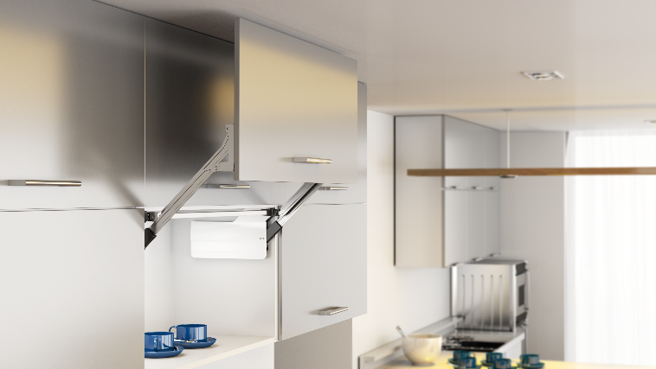 TOP STAY SK

высота фасала h=300-580мм

1 | введите размеры фасада и вес ручки
 | высота, в мм (макс. 580) | ширина, в мм | + | вес ручки в граммах
 | 450 | 500 |  | 50
2 | Выберите материал фасада из выпадающего списка и узнайте его вес
 |  | вес фасада, в kg | высота фасада, в мм
 |  | 3.31 | 450
3 | Выберите механизм Top Stay SK, соответствующий указанному выше весу и высоте фасада. Вес и высота фасада должны находиться в пределах допустимых значений для каждого отдельного элемента механизма. Чем ближе ваши значения к средним значениям веса и высоты, тем проще будет отрегулировать механизм.
 | артикул | вес фасада, в kg | высота фасада, в мм |  | рекомендуемая модель с белой заглушкой | рекомендуемая модель с серой заглушкой
 | ТOP STAY SK (D) super light | 1,3 - 4,2 | 300 - 349
 | ТOP STAY SK (D) super light | 1,5 - 2,5 | 350 - 399
 | ТOP STAY SK (L) light | 3,5 - 7,2 | 300 - 349
 | ТOP STAY SK (L) light | 2,5 - 5,0 | 350 - 399
 | ТOP STAY SK (L) light | 2,0 - 3,5 | 400 - 550
 | ТOP STAY SK (M) medium | 6,5 - 12,0 | 300 - 349
 | ТOP STAY SK (M) medium | 4,5 - 9,0 | 350 - 399
 | ТOP STAY SK (M) medium | 2,8 - 6,5 | 400 - 550 |  | SK00AM02A | SK00AM02B
 | ТOP STAY SK (M) medium | 2,0 - 5,2 | 450 - 580
 | ТOP STAY SK (H) strong | 11,0 - 20,0 | 300 - 349
 | ТOP STAY SK (H) strong | 8,0 - 14,5 | 350 - 399
 | ТOP STAY SK (H) strong | 5,8 - 11,5 | 400 - 550
 | ТOP STAY SK (H) strong | 4,2 - 9,2 | 450 - 580
 | ТOP STAY SK (С) super strong | 13,5 - 20,0 | 350 - 399
 | ТOP STAY SK (С) super strong | 10,5 -20,0 | 400 - 550
 | ТOP STAY SK (С) super strong | 8,3 - 16,5 | 450 - 580
4 | Выберите плечо рычага SK, соответствующее высоте фасада, и добавьте их в заказ. Для повышения эффективности выберите более короткое плечо в области дублирования значений.
 | рычаги |  | высота фасада, в мм |  | рекомендуемая модель рычага
 | комплект рычагов ТOP STAY SK 300-349 |  | 300 - 349
 | комплект рычагов ТOP STAY SK 350-399 |  | 350 - 399
 | комплект рычагов ТOP STAY SK 400-550 |  | 400 - 550 |  | SK400A01
 | комплект рычагов ТOP STAY SK 450-580 |  | 450 - 580
https://www.instagram.com/dtc_centralasia?igsh=MXFzYjFnMnU0OHhoZg%3D%3D&utm_source=qr

